Sheet1
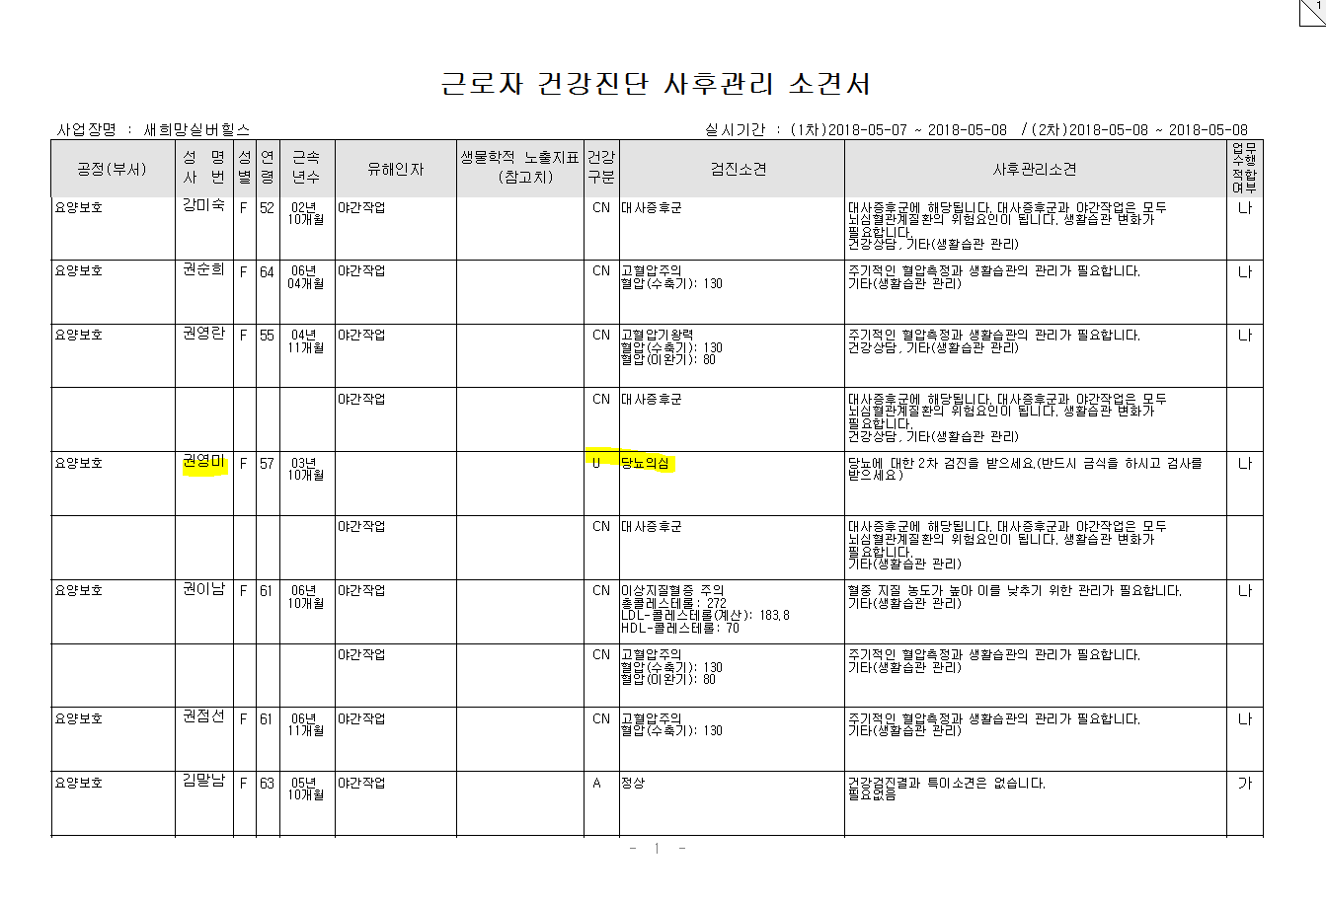
* 권영미 2차판정으로 DN 판정

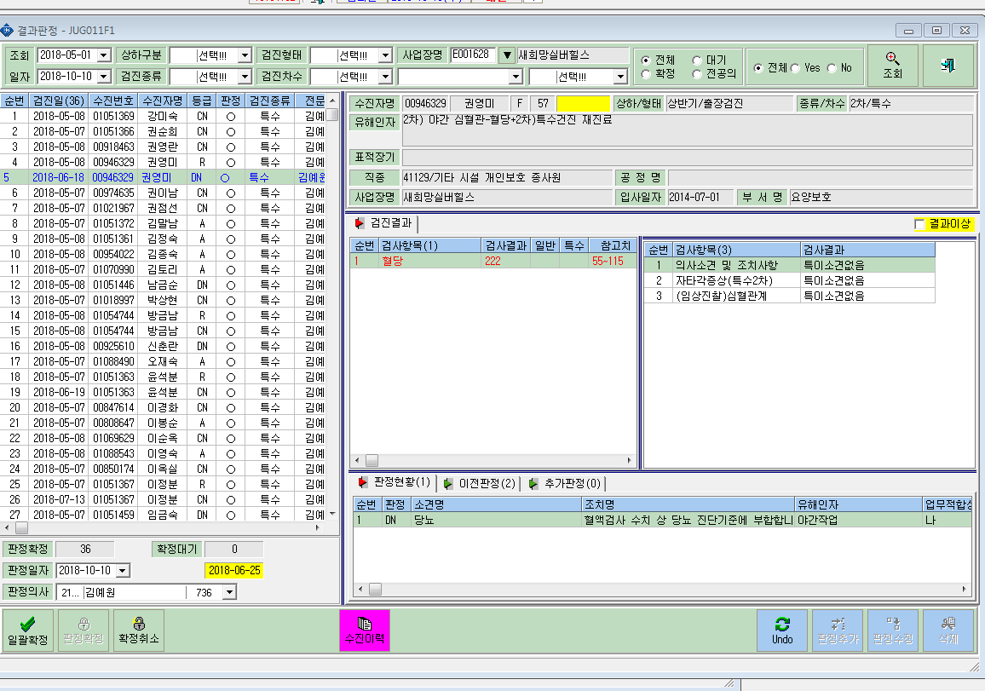

*서후관리소견서상 1차결과만 조회됨
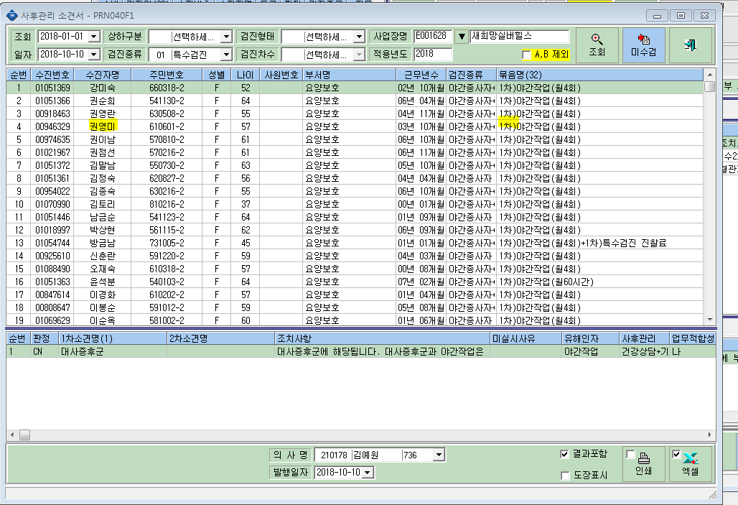

* 결과인쇄시 1차 결과만 출력됨

